Ind_RegDep_1
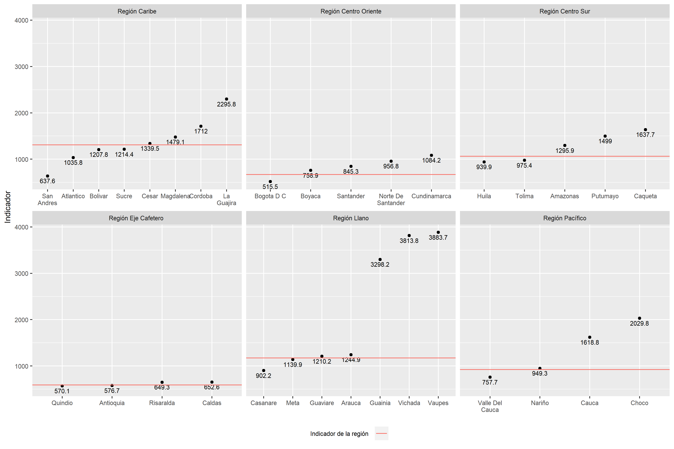
Region | nMun | PrestadoresR | PoblacionR | IndicadorR
Región Eje Cafetero | 178 | 15331 | 9058916 | 590.88878742
Región Centro Oriente | 367 | 23479 | 15712252 | 669.2044806
Región Pacífico | 177 | 8831 | 8134239 | 921.10055486
Región Centro Sur | 124 | 3096 | 3284811 | 1060.9854651
Región Llano | 78 | 1748 | 2048306 | 1171.7997712
Región Caribe | 194 | 8461 | 11060389 | 1307.2200685

Mod_lm_rf
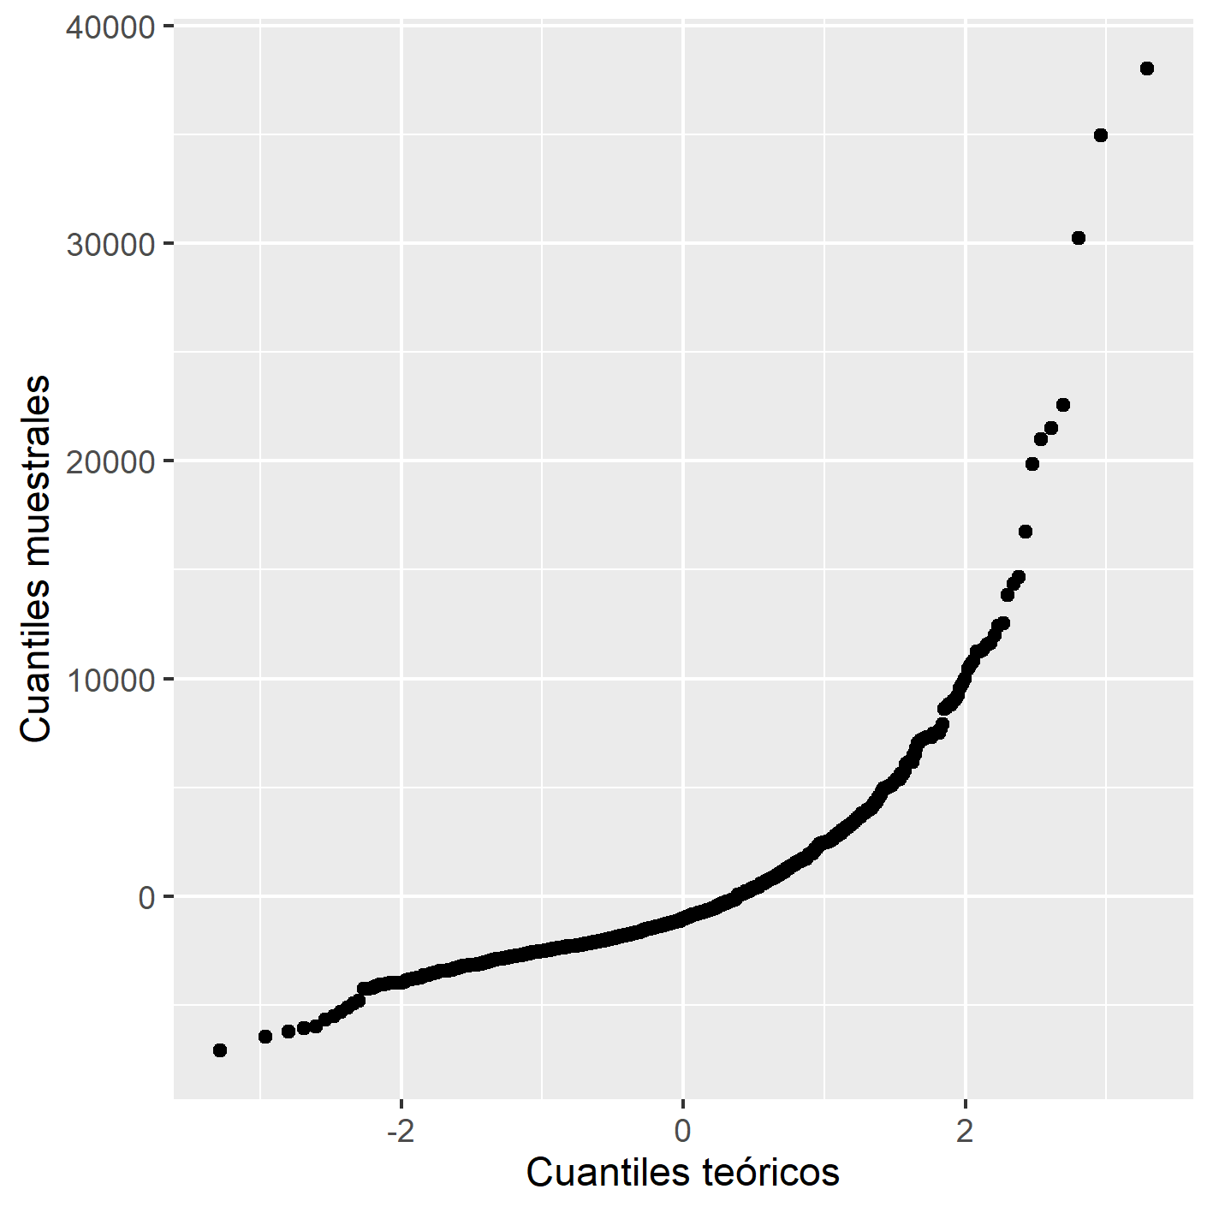
Variable | Parámetro | p valor | Importancia
Privada | 0.845 | 0.028 | 46.5
Superficie | 0.108 | 0.030 | 24.9
I. rural | 76.517 | 0.000 | 18.4
Pública | -473.977 | 0.001 | 9
Mixta | -614.410 | 0.389 | 1.3

